(참고) 리스크 맵
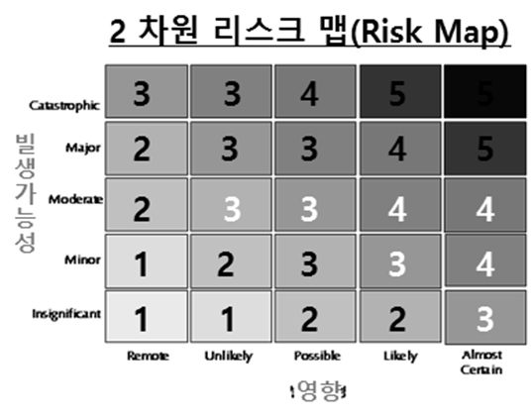

 |  |  |  |  |  |  |  | =INDEX('4. RCM element'!$K$60:$O$64,N8,M8)

 |  |  |  |  |  |  | 위험도 |  | 영향
 |  |  |  |  |  |  |  |  | 1 | 2 | 3 | 4 | 5
 |  |  |  |  |  |  | 발생 | 1 | 1 | 1 | 2 | 2 | 3
 |  |  |  |  |  |  |  | 2 | 1 | 2 | 3 | 3 | 4
 |  |  |  |  |  |  |  | 3 | 2 | 3 | 3 | 4 | 4
 |  |  |  |  |  |  |  | 4 | 2 | 3 | 3 | 4 | 5
 |  |  |  |  |  |  |  | 5 | 3 | 3 | 4 | 5 | 5

발생가능성
단계 | 평가 | 설명 | 빈도
1 | Remote | 예외적인 상황에서 일어날 수 있음 | 3년에 1회 미만 발생가능
 |  | (과거발생 경험 없으며, 현재 및 향후 발생가능성 거의 없음.)
2 | Unlikely | 일어날 수도 있음 | 3년에 최소 1회 발생가능
 |  | (과거발생경험 없으며, 현재 및 향후 발생가능성 있음) | (3년에 1회 이상 ~ 10회 미만 발생)
3 | Possible | 앞으로 일어날 가능성 있음 | 1년에 최소 1회 발생가능
 |  | (과거발생 경험 있으며, 현재 및 향후 발생가능성 있음.) | (1년에 1회 이상 ~ 12회 미만 발생)
4 | Likely | 대부분의 경우에 일어날 것으로 예상 | 1월에 최소 1회 발생가능
 |  | (과거발생 경험 있으며, 현재 및 향후 발생가능성 높음.) | (1월에 1회 이상 ~ 30회 미만 발생)
5 | Almost Certain | 거의 모든 경우에 일어날 것으로 예상(과거 발생 빈도가 높게 나타나며, 현재 및 향후에도 지속적으로 발생할 것으로 예상됨.) | 1일에 최소 1회 발생가능
 |  |  | (1월에 30회 이상)

리스크 영향도
단계 | 구분 | 정의 | 의사결정 | 업무중단 영향 | 재무적 영향 | 법률 | 평판
 |  |  |  |  | (2017 개별 영업이익 기준)
1 | Insignifi | 부정적 영향을 쉽게 완화할 수 있으나, 영향 최소화를 위한 관리노력이 필요한 수준 | 사원, 대리급 | 업무운영 및 프로세스에 영향 거의 없음 | 전사 영업이익의 0.1%미만의 손실 (2억원 미만) | Negligible harm | 내부적으로 문제가 제기되었으나, 언론에 부정적으로 노출된 상태는 아님
 | -cant
2 | Minor | 적정량의 자원과 관리 노력이 투입되는 일반적 운영으로 관리 가능한 수준 | 과장, 차장급 | 업무운영 및 프로세스가 정상적 수준에서 약간 지연되는 수준 | 전사 영업이익의 0.1%~1%정도의 손실 (2억원~20억) | Transient harm | 국내 지역 언론에서 일회성으로 언급된 수준
3 | Moderate | 본부별 목표 달성에 상당한 영향을 주는 수준, 일반 관리 이외에 추가적인 관리 필요 수준 | 부장 (팀장)급 | 업무운영, 프로세스에 상당한 영향을 미침 | 전사 영업이익의 1%~5%정도의 손실 (20억~100억원) | Moderate harm | 감사원 등의 상위기관에 의해 지속적으로 문제가 제기되고 있음
4 | Major | 본부 목표달성에 심각한 영향을 미치는 수준, 상위 경영진 수준의 관리 필요 | 실(처)장 | 운영, 프로세스에 심각한 영향을 미침 | 전사 영업이익의 5%~10%정도의 손실 (100억~200억원) | Significant harm | 국내 중앙지 등 주요 언론에서 보도되고 있음
5 | Catastro | 전사 목표달성의 실패가 가능한 수준, 최고경영진 수준의 관리가 필요 | 사장 및 임원 | 운영, 프로세스에 치명적 영향을 미침 | 전사 영업이익의 10% 초과 손실 | Long term harm | 주요 방송매체를 통해 지속적으로 이슈화되고 있음
 | -phic |  |  |  | (200억원 초과)

